კედლის მოაჯირი
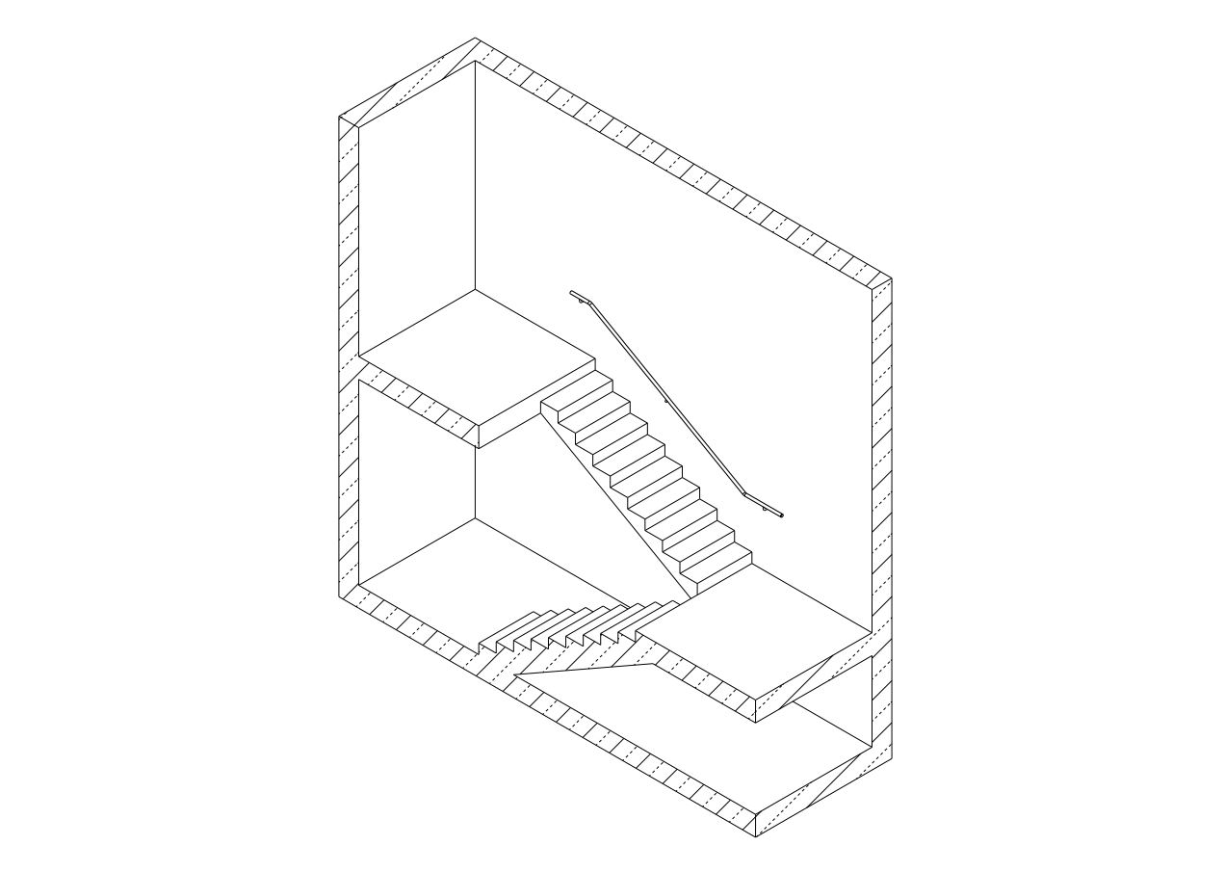
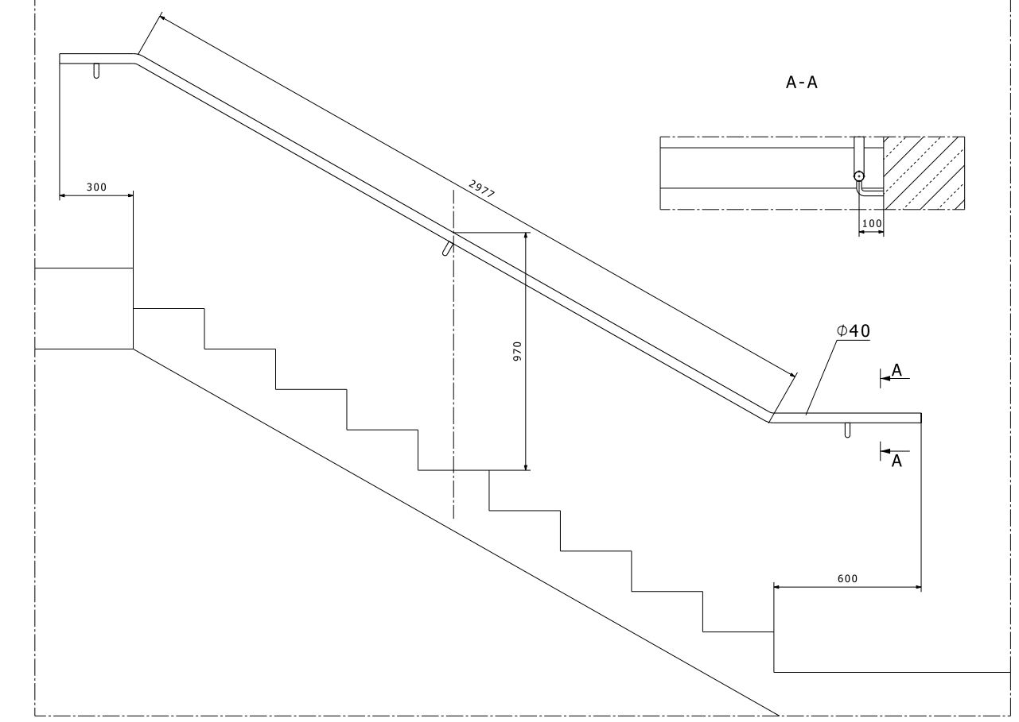
 | დანართი №6

 | პროდუქცია/მომსახურება | ფასი
1 | კედლის მოაჯირი
2 | მიწოდება მონტაჟი
 | ჯამი დღგ-ს ჩათვლით
 | * მიწოდება მოიცავს: ნაკეთობების ჩამოცლას და განაწილებას, შემსყიდველმა უნდა უზრუნველყოს ტვირთის სართულებზე ასატანი ტექნიკა
 | ტექნიკური მასალა | ტექნიკური პარამეტრები
1 | კედლის მოაჯირის რაოდენობა | 182.4 მეტრი
2 | მრგვალი მილი 42*2 მმ | 2 მმ
3 | მუხლი მრგვალი მილი 42*2 მმ | 45 გრადუსიანი მუხლი
4 | საღებავი | სინთეთიკური
5 | საღებავის გამხსნელი | სინთეთიკური
6 | შეფუთვა | სტრეჩი

 | საქონლის მიწოდების ვადები და პირობები
 | კონსტრუქციის დამზადების დრო | მონტაჟის ვადა
1

 | პროდუქციის ფოტოები

